Общий
ООО “Фокс”, 174411, Россия, Новгородская обл., г. Боровичи, ул. Заводская 4
т/ф: (81664) 45-466, 45-468, info@myakishi.ru, olga@myakishi.ru, www.мякиши.рф
Арт. | Наименование | Фото | Количество штук в коробке | Базовая цена за единицу (рубли) с НДС 10% | Мой заказ | Арт. | Наименование | Фото | Количество штук в коробке | Базовая цена за единицу (рубли) с НДС 10% | Мой заказ | Арт. | Наименование | Фото | Количество штук в коробке | Базовая цена за единицу (рубли) с НДС 10% | Мой заказ
182 | НОВИНКА Игрушка «Доктор Мякиш Крошка Мишка», с вишнёвой косточкой, мишка без упаковки: 16(ш)х22(в)х2,5(г) | 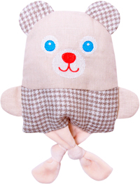 | 22 | 227 | 267.86 | 345 | НОВИНКА Игрушка «ШуМякиши» (Потешки Мишка с Зайкой) | 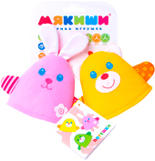 | 20 | 249 | 293.82 | 347 | НОВИНКА Игрушка «ШуМякиши» (Подвеска Мишка) | 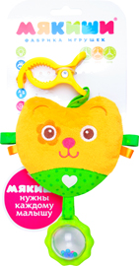 | 20 | 280 | 330.40
180 | НОВИНКА Игрушка «Доктор Мякиш Крошка Кот», с вишнёвой косточкой, мишка без упаковки: 16(ш)х22(в)х2,5(г) |  | 22 | 227 | 267.86 | 344 | НОВИНКА Игрушка «Доктор Мякиш - Совушка», с вишнёвой косточкой, лапки на кнопочках, размер 27 х 15 см | 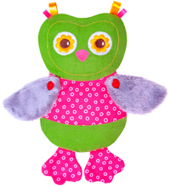 | 30 | 330 | 389.40 | 349 | НОВИНКА Игрушка «ШуМякиши» (Подвеска Сова) | 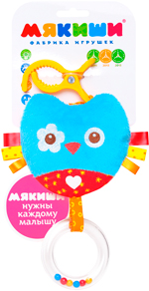 | 20 | 280 | 330.40
181 | НОВИНКА Игрушка «Доктор Мякиш Крошка Зайка», с вишнёвой косточкой, мишка без упаковки: 16(ш)х22(в)х2,5(г) | 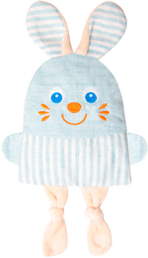 | 22 | 227 | 267.86 | 111 | НОВИНКА Игрушка кубики "Мякиши" (Чей домик?), 2 кубика размером 8см | 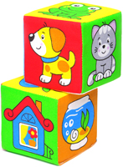 | 36 | 82 | 96.76 | 348 | НОВИНКА Игрушка «ШуМякиши» (Подвеска Котёнок) | 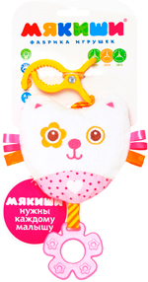 | 20 | 280 | 330.40
342 | Игрушка "Весёлый мячик", 16 см | 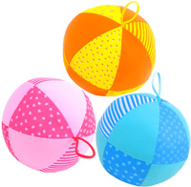 | 30 | 138 | 162.84 | 340 | Игрушка кубики "Собери картинку" (Зоопарк), 6 кубиков размером 8х8см | 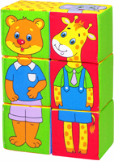 | 12 | 208 | 245.44 | 341 | Игрушка "Весёлая дидактика", дидактические карточки, кубик "Котёнок"-7см, мячик "Зайка" 8см, пирамидка "Петушок" 9х10см | 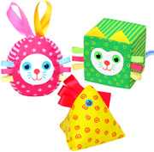 | 20 | 208 | 245.44
006 | Игршука мяч с погремушкой (Радуга) (9 см) | 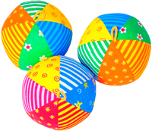 | 100 | 67 | 79.06 | 332 | Игрушка кубики "4 цвета", 8 кубиков размером 5х5см | 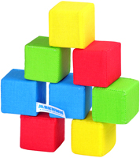 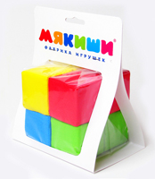 | 27 | 162 | 191.16 | 288 | Игрушка "Кукольный домик для Маняши" | 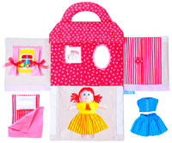 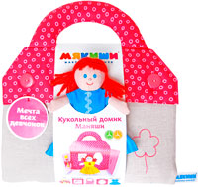 | 5 | 850 | 1,003.00
046 | Игршука мяч с погремушкой «Шалун» (16 см) | 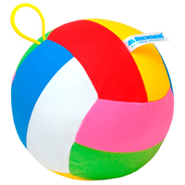 | 30 | 154 | 181.72 | 335 | Игрушка кубики "Собери картинку" (Предметы), 8 кубиков размером 5х5см | 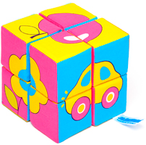 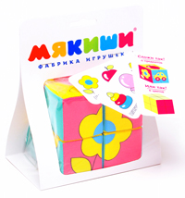 | 27 | 169 | 199.42 | 251 | Игрушка "Мой Щенок" 26х26см | 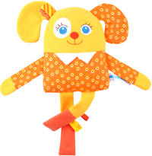 | 24 | 175 | 206.50
008 | Игршука мяч "Футбол" (18 см) | 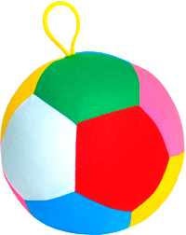 | 30 | 143 | 168.74 | 336 | Игрушка кубики "Собери картинку" (Зверята), 8 кубиков размером 5х5см | 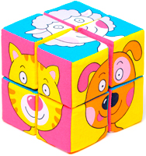 | 27 | 169 | 199.42 | 250 | Игрушка "Мой Зайчик" 34х26см | 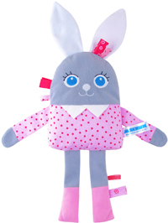 | 24 | 175 | 206.50
323 | Игрушка "ШуМякиши" (платочек с прорезывателем) (размер в/у - 30х30см, б/у без петелек - 21х21см) | 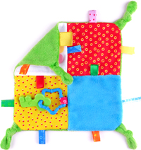 | 22 | 217 | 256.06 | 337 | Игрушка кубики "Собери картинку" (Ягоды, Овощи, Фрукты), 4 кубика размером 5х5см | 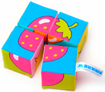 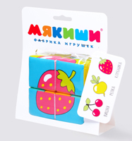 | 54 | 99 | 116.82 | 189 | Игрушка "Мякиши" коврик с дугами "Лужайка" (с рыбкой) | 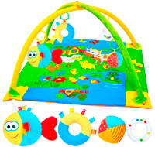 | 6 | 2370 | 2,796.60
324 | Игрушка "ШуМякиши" (Платочек "Зайка) (в/у - 30х18см, б/у без петелек - 26х24см) игрушка на руку + тканевые прорезыватели + петельки | 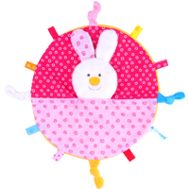 | 26 | 245 | 289.10 | 334 | Игрушка "Эко Кубики", 6 кубиков по 6 см |  | 24 | 186 | 219.48 | 193 | Игрушка "Мякиши" коврик с дугами "Лужайка" (с машинкой) | 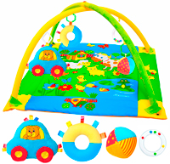 | 6 | 2370 | 2,796.60
325 | Игрушка ШуМякиши (Платочек "Котёнок) (в/у - 30х21см, б/у без петелек - 25х20см) тканевые прорезыватели + петельки | 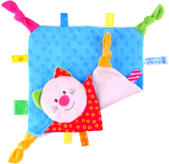 | 28 | 245 | 289.10 | 333 | Игрушка "Математический кубик", 1 кубик размером 10см |  | 40 | 219 | 258.42 | 191 | Игрушка "Мякиши" коврик с дугами "Лужайка" (с собачкой) | 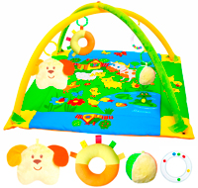 | 6 | 2370 | 2,796.60
321 | Игрушка "ШуМякиши" (Пирамидка Котик) (котик + 3 треугольника. Общий размер 17 х 13 см) | 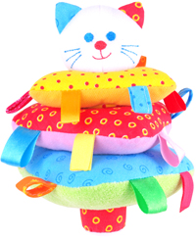 | 24 | 287 | 338.66 | 307 | Игрушка "Кубик Сова" 1 шт, 9х9см, в упаковке 20х14,5х9см (зеркало, прорезыватель, вышивка, карман, цепочки для подвеса, "вкусные" узелки, хрустящие крылья) | 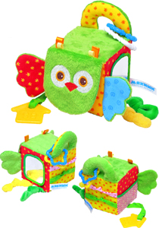 | 16 | 374 | 441.32 | 195 | Игрушка "Мякиши" коврик с дугами "Лужайка" (с цыплёнком) | 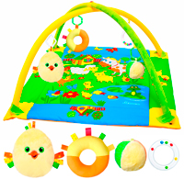 | 6 | 2370 | 2,796.60
322 | Игрушка "ШуМякиши" (Пирамидка Мишка) (мишка + 3 колечка. Общий размер 17 х 13 см) | 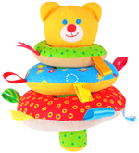 | 24 | 287 | 338.66 | 306 | Игрушка "Кубик Слон" 1 шт, 9х9см, в упаковке 20х14,5х9см (зеркало, прорезыватель, вышивка, карман, цепочки для подвеса, "вкусные" узелки, хрустящие ушки) | 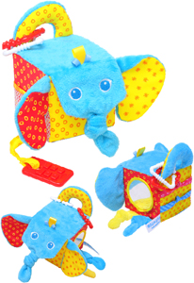 | 16 | 374 | 441.32 | 331 | Игрушка "ШуМякиши" (Подвеска Машинка) |  | 24 | 180 | 212.40
320 | Игрушка " ШуМякиши" (Пирамидка Зайка) (зайка + 3 колечка. Общий размер 17 х 13 см) | 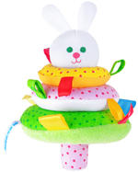 | 24 | 287 | 338.66 | 305 | Игрушка "Кубик Лиса" 1 шт, 9х9см, в упаковке 20х14,5х9см (зеркало, прорезыватель, вышивка, карман, цепочки для подвеса, "вкусные" узелки, хрустящая мордочка) | 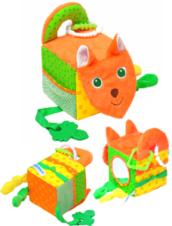 | 16 | 374 | 441.32 | 152 | Игрушка грузовичок «Мякиши» |  | 45 | 151 | 178.18
263 | Игрушка "Мячик с петельками" (1 мячик 10см) | 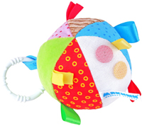 | 32 | 145 | 171.10 | 271 | Игрушка "Умные кубики" 6 шт 18х5см |  | 12 | 462 | 545.16 | 150 | Игрушка машинка «Веселые друзья» | 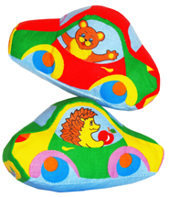 | 75 | 69 | 81.42
264 | Игрушка "Кубик с петельками" (1 кубик 10 см) | 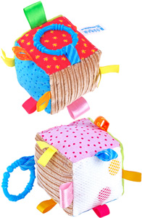 | 32 | 145 | 171.10 | 260 | Игрушка кубик "ЗооМякиши" (Совёнок) 9 х 9 см | 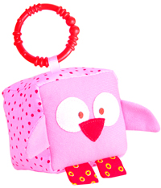 | 18 | 120 | 141.60 | 244 | Игрушка мини - конструктор "Светофор" высота - 32см, ширина - 20см, глубина - 6см | 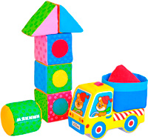 | 18 | 303 | 357.54
233 | Развивающая интерактивная игра "Я сам" 1 (конструктор-домик 40х32, кубики 8х8,пальчиковая куколка 11х9) |  | 10 | 715 | 843.70 | 259 | Игрушка кубики (Львёнок) 9 х 9 см |  | 18 | 120 | 141.60 | 186 | Игрушка книжка мягкая «Веселе путешествие» |  | 28 | 248 | 292.64
234 | Развивающая интерактивная игра "Я сам"2 (размер панно-домика 48х35 , картинки-карточки двухсторонние 9 шт. 8х8 см., куколка на руку 11х9 - 1шт(мальчик или девочка), солнышко, двухсторонняя медалька |  | 22 | 650 | 767.00 | 258 | Игрушка кубик "ЗооМякиши" (Обезьянка) 9 х 9 см | 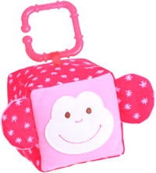 | 18 | 120 | 141.60 | 048 | Игрушка «Кошкин дом» |  | 12 | 424 | 500.32
235 | Развивающая интерактивная игра "Я сам" 3 (размер панно-домика 60х51, картинки-карточки двухсторонние 9 шт,звездочки | 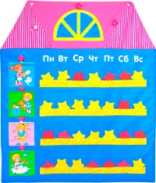 | 16 | 560 | 660.80 | 269 | Кубики "Мякиши" (Режим дня) 4 кубика 8х8 см | 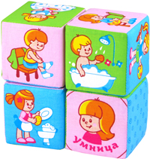 | 40 | 125 | 147.50 | 185 | Игрушка книжка "Кошки мышки" | 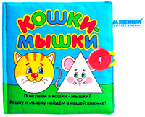 | 24 | 215 | 253.70
338 | Игрушка "Доктор Мякиш - Пингвин" (наполнитель - вишневая косточка), 17х22см | 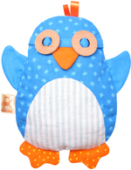 | 33 | 285 | 336.30 | 239 | Игрушка кубики «Собери картинку» (Птицы) 4 кубика, 6х6 см | 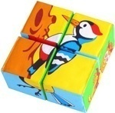 | 40 | 96 | 113.28 | 153 | Игрушка паровозик "Времена года" | 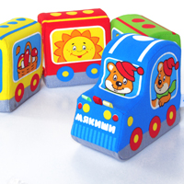 | 42 | 232 | 273.76
241 | Игрушка «Доктор Мякиш - Сова» (наполнитель - вишневая косточка) 27 х 18 см |  | 30 | 285 | 336.30 | 238 | Игрушка кубики «Собери картинку» (Насекомые) 4 кубика, 6х6 см |  | 40 | 96 | 113.28 | 310 | Игрушка "ШуМякиши" (Зайка колечко) |  | 20 | 111 | 130.98
240 | Игрушка "Доктор Мякиш Попугай"(наполнитель - вишневая косточка) 39 х 34 см |  | 30 | 285 | 336.30 | 206 | Игрушка кубики "Мякиши" (Умная Азбука) 6 кубиков 15х15 см |  | 12 | 682 | 804.76 | 311 | Игрушка "ШуМякиши" (Медвежонок колечко) |  | 20 | 111 | 130.98
232 | Игрушка "Доктор Мякиш КОТ" (наполнитель - вишневая косточка) 35 х 33 см |  | 30 | 385 | 454.30 | 001 | Игрушка кубики «Мякиши» (Предметы) 1/6 |  | 16 | 256 | 302.08 | 312 | Игрушка "ШуМякиши" (Котёнок колечко) |  | 20 | 111 | 130.98
228 | Игрушка «Доктор Мякиш - Лягушка» (наполнитель - вишневая косточка) 27 х 18 см |  | 30 | 385 | 454.30 | 002 | Игрушка кубики «Мякиши» (Сказка) 1/6 |  | 16 | 256 | 302.08 | 279 | Игрушка "ШуМякиши" (Маракас) 1 шт |  | 20 | 121 | 142.78
175 | Игрушка «Доктор Мякиш - Заинька»(наполнитель - вишневая косточка) 44 х 36 см |  | 30 | 385 | 454.30 | 207 | Игрушка кубики "Мякиши" (Азбука в картинках) 6 кубиков 8х8 см |  | 28 | 204 | 240.72 | 304 | Игрушка "ШуМякиши" (Собачка) 1 шт 17х7см |  | 20 | 169 | 199.42
178 | Игрушка «Доктор Мякиш - Мишутка»(наполнитель - вишневая косточка) 31 х 31 см |  | 30 | 385 | 454.30 | 177 | Игрушка кубики «Мякиши» (Умная математика) |  | 17 | 231 | 272.58 | 281 | Игрушка "ШуМякиши" (Мишка) 1 шт 17х7см |  | 20 | 169 | 199.42
229 | Игрушка на руку "Зайка и Мишка" |  | 30 | 210 | 247.80 | 054 | Игрушка кубики «Мякиши» (Домики) |  | 30 | 202 | 238.36 | 282 | Игрушка "ШуМякиши" (Котик) 1 шт 17х7см |  | 20 | 169 | 199.42
119 | Игрушка-рукавичка «Зайка» |  | 32 | 275 | 324.50 | 208 | Игрушка кубики"Мякиши" (Собираем по одёжке) 3 кубика 8х8см |  | 24 | 107 | 126.26 | 280 | Игрушка "ШуМякиши" (Зайка) 1 шт 17х7см |  | 20 | 169 | 199.42
120 | Игрушка-рукавичка «Волк» |  | 32 | 275 | 324.50 | 133 | Игрушка-башенка "Умная мартышка" 3 кубика 8х8, 10х10, 12х12см |  | 20 | 230 | 271.40 | 278 | Игрушка "ШуМякиши" (Лошадка) 1 шт |  | 20 | 95 | 112.10
123 | Игрушка-рукавичка «Собачка» |  | 32 | 275 | 324.50 | 168 | Игршука кубики «Мякиши» (Чье лакомство) |  | 40 | 82 | 96.76 | 318 | Игрушка "ШуМякиши" (Колотушка) |  | 16 | 78 | 92.04
124 | Игрушка-рукавичка «Котёнок» |  | 32 | 275 | 324.50 | 169 | Игрушка кубики «Мякиши» (Чей детеныш) |  | 40 | 82 | 96.76
125 | Игрушка-рукавичка «Мышка» |  | 32 | 275 | 324.50 | 236 | Игрушка кубики «Собери картинку» (Животные 2), 4 кубика 8 х 8см |  | 40 | 124 | 146.32
121 | Игрушка-рукавичка «Лисичка» |  | 32 | 275 | 324.50 | 209 | Игрушка кубики «Собери картинку» (Домашние животные) с тканевой перемычкой, 4 кубика 8 х 8см |  | 40 | 135 | 159.30
122 | Игрушка-рукавичка «Мишка» |  | 32 | 275 | 324.50 | 210 | Игрушка кубики «Собери картинку» (Животные Африки) с тканевой перемычкой, 4 кубика 8 х 8см |  | 40 | 135 | 159.30
 |  |  |  |  |  | 170 | Игрушка кубики «Мякиши» (АБВГДЕйка) |  | 40 | 82 | 96.76

 | Условия поставки
1. | Цена указана с учетом НДС по ставке 10%.
2. | Условия оплаты – предоплата.
3 | Доставка до Москвы и Санкт-Петербурга осуществляется средствами и за счет ООО «Фокс».
4 | За счет и по желанию клиента организуется доставка в регионы по ж/д из Москвы и Санкт-Петербурга.
5 | Отгрузка через транспортную компанию производится при заказе товара на сумму от 110 тысяч рублей по базовым ценам.
6 | Товар затарен в коробки размером 40х40х60см, 50х52х20 см, 26х25х22см.
Скидки
 | Размер партии по базовым ценам (рубли) | Установлены следующие скидки (%) | Сумма к оплате (рубли)
 | 110,000 | 10% | 99,000
 | 150,000 | 13% | 130,500
 | 200,000 | 15% | 170,000
 | 240,000 | 17% | 199,200
 | 300,000 | 19% | 243,000
 | 330,000 | 21% | 260,700
 | 410,000 | 23% | 315,700

